legenda
Vou pesquisar isso para você.Aqui está um resumo completo do que se sabe sobre o dataset: Extrai isto do CLAUDE
Shuttle Dataset – Versão STATLOG
Visão Geral
O dataset contém 9 atributos, todos numéricos e contínuos. O primeiro é o tempo (time). A última coluna é a classe-alvo. O conjunto de treinamento tem 43.500 exemplos e o de teste, 14.500.
Atributos (A1 a A9)
Os atributos são simplesmente rotulados como A1 a A9, todos contínuos — a documentação oficial não fornece nomes descritivos para cada um. O que se sabe:
Atributo Descrição conhecida A1 Tempo (time) — o único com semântica explícita na documentação A2 a A8 Leituras de sensores do ônibus espacial (valores contínuos não nomeados) A9 Classe-alvo (variável dependente)
A NASA e os autores originais não divulgaram publicamente os nomes físicos dos sensores A2–A8, provavelmente por razões de confidencialidade ou por não serem considerados relevantes para o benchmark estatístico.
Classes-Alvo (A9)
A classe foi codificada da seguinte forma:
Código Classe Significado 1 Rad Flow Fluxo do radiador 2 Fpv Close Válvula de pressão frontal — fechada 3 Fpv Open Válvula de pressão frontal — aberta 4 High Pressão alta 5 Bypass Desvio (bypass) 6 Bpv Close Válvula de pressão traseira — fechada 7 Bpv Open Válvula de pressão traseira — aberta
Essas classes representam estados operacionais do sistema de controle térmico/hidráulico do ônibus espacial.
Distribuição e Objetivo
Aproximadamente 80% dos dados pertencem à classe 1 (Rad Flow), tornando-o um dataset muito desbalanceado. O objetivo do benchmark é atingir uma acurácia de 99–99,9%.
Observação importante
Os exemplos no dataset original estavam em ordem temporal, o que poderia ser relevante para a classificação. Porém, para fins do projeto StatLog, a ordem foi aleatorizada e uma parte removida para validação.
Se precisar dos dados para análise, estão disponíveis no UCI ML Repository.

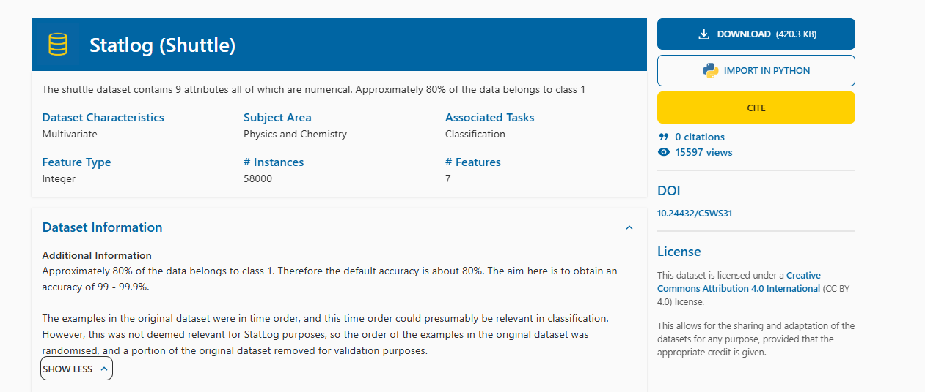

Statlog (Shuttle) [Dataset]. UCI Machine Learning Repository. https://doi.org/10.24432/C5WS31.
Thanks to Jason Catlett of Basser Department of Computer Science, University of Sydney, N.S.W., Australia for providing the shuttle dataset. Thanks also to NASA for allowing us to use the shuttle datasets

